Hoja1
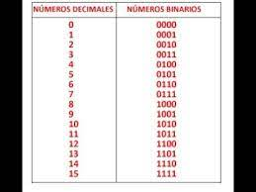
 |  |  |  | q1 | q2 | q3 | q1+1 | q2+1 | q3+1 | d1 | d2 | d3
0 | 0 |  | 0 | 0 | 0 | 0 | 1 | 1 | 0 | 1 | 1 | 0
6 | 110 |  | 6 | 1 | 1 | 0 | 0 | 1 | 1 | 0 | 1 | 1
3 | 11 |  | 3 | 0 | 1 | 1 | 0 | 0 | 1 | 0 | 0 | 1
1 | 1 |  | 1 | 0 | 0 | 1 | 1 | 0 | 1 | 1 | 0 | 1
0 | 0 |  | 5 | 1 | 0 | 1 | 1 | 0 | 0 | 1 | 0 | 0
4 | 100 |  | 4 | 1 | 0 | 0 | 0 | 0 | 0 | 0 | 0 | 0

 |  |  |  |  |  |  |  |  | d1 | q1/q2
 |  |  |  |  |  |  |  |  | q3 | 0 | 1 | 11 | 10
 | d1: | q1q2 + q1q2q3 |  |  |  |  |  |  | 0 | 1
 | d2: | q1q2q3 + q1q2q3 |  |  |  |  |  |  | 1 | 1 |  |  | 1
 | d3: | q1q3 + q1q2q3

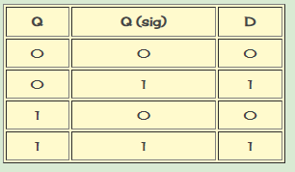
 |  |  | d2 | q1/q2 |  |  |  |  | d3 | q1/q2
 |  |  | q3 | 0 | 1 | 11 | 10 |  | q3 | 0 | 1 | 11 | 10
 |  |  | 0 | 1 |  | 1 |  |  | 0 |  |  | 1
 |  |  | 1 |  |  |  |  |  | 1 | 1 | 1

